상품제안서
깨끗한 휴대용 물티슈 10~30매 | 상품코드: S37472

 |  |  |  |  |  |  | 02-713-8555 | www.synergygift.co.kr
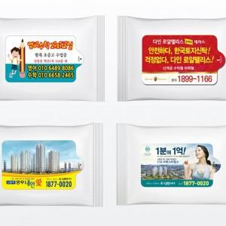

【상세/제작정보】 | <p><span style="font-size: 18.6667px;">※ 옵션별 운임비 정책 상이합니다 별도 문의 바랍니다.</span></p><p><span style="font-size: 18.6667px;">※ 운임비 별도 발생 됩니다.</span></p>

【인쇄/포장옵션】 | 스티커 / 포장불가능

【공급단가】 | 수량 | 1,000~ | 3,000~ | 5,000~ | 10,000~ | 50,000~
*VAT별도 | 10매입 | 200원 | 190원 | 180원 | 170원 | 160원
 | 15매입 | 270원 | 260원 | 250원 | 240원 | 230원
 | 20매입 | 340원 | 330원 | 310원 | 300원 | 290원
 | 30매입 | 550원 | 530원 | 520원 | 500원 | 480원

【상품 URL】 | https://www.synergygift.co.kr:443/src/goods_detail.php?gdno=37472

